フローチャート
フローチャート

 | 仕様書 リンク集 | トップ | フロー チャート | レイアウト UI配置 | 演出 | リソース 一覧

ゲーム起動

演出①
タイトル表示演出

演出②
タイトル画面演出

①タイトル

遷移条件
いずれかのボタンを押す

演出④
ステセレ→タイトル遷移演出

演出③
タイトル→ステセレ遷移演出

ステージセレクト

レイアウト・UI
レイアウト・UI配置

 | 仕様書 リンク集 | トップ |  | フロー チャート |  | レイアウト UI配置 |  | 演出 | リソース 一覧

 | ①タイトル

 | 使用リソース |  | 座標(x,y) |  | 角度 |  | シーン詳細説明
 | 歯茎① |  | 0.0, -540 |  | 0 |  | ゲームタイトル
 | 歯茎② |  | 0.0, 1080 |  | 0
 | タイトルロゴ |  | 520, 200 |  | 0
 | PressAnyKey |  | 700, 700 |  | 0
 |  |  |  |  |  |  | イメージ詳細
 |  |  |  |  |  |  | 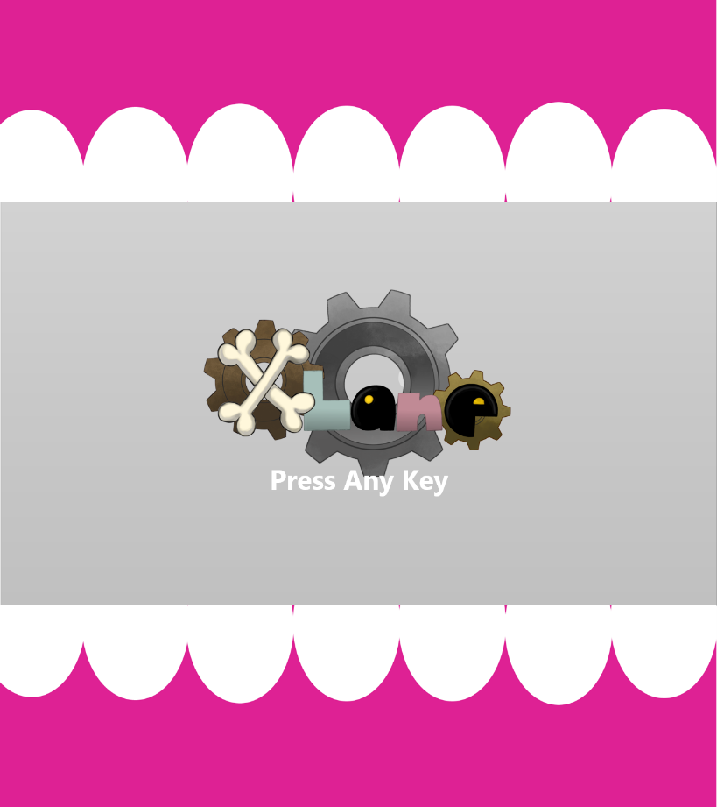

黒枠が
実際のプレイ画面

 | 使用リソース |  | 座標(x,y) |  | 角度 |  | シーン詳細説明

 |  |  |  |  |  |  | イメージ詳細

演出
演出

 | 仕様書 リンク集 | トップ | フロー チャート | レイアウト UI配置 | 演出 | リソース 一覧

 | 演出① タイトル表示演出

 | 概要 |  |  |  |  |  | 再生時間(要調整) | 備考
 | ゲーム起動からタイトル表示まで |  |  |  |  |  | 2秒 |  2秒かけてタイトルロゴが浮かび上がる感じ

(520, 250)の場所から(520, 200)の場所へ移動しながらα値を２秒かけてあげていく
 | 使用シーンイメージ
 | 

 | 演出② タイトル画面演出

 | 概要 |  |  |  |  |  | 再生時間(要調整) | 備考
 | キー入力を受け付けるまでのタイトル画面での演出 |  |  |  |  |  | 0.8秒 | 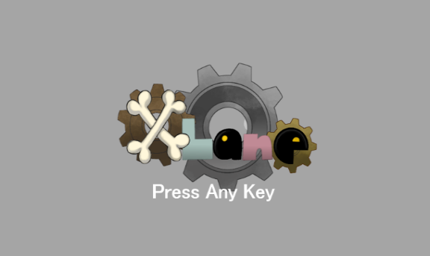 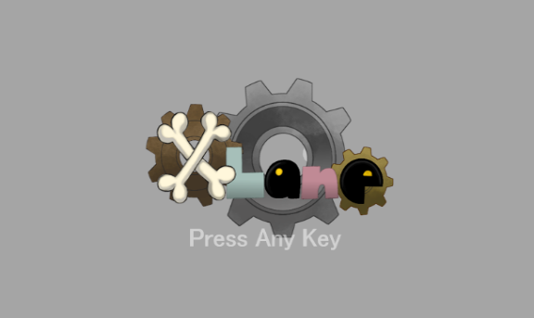 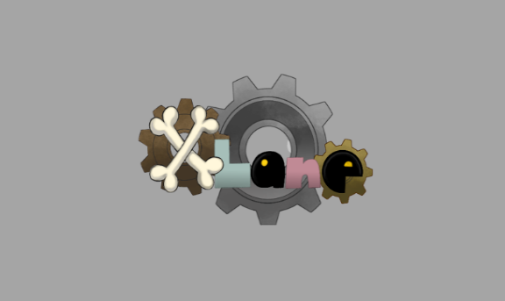 0.4秒かけてフェードイン・フェードアウトをループする
タイトル表示終了後から
アニメーション開始
0.4秒かけてフェードイン
 | 使用シーンイメージ
 | 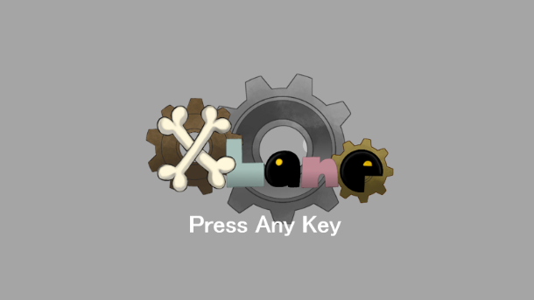

0.4秒かけてフェードアウト

 | 演出③ タイトル画面からステージセレクト画面への遷移演出

 | 概要 |  |  |  |  |  | 再生時間(要調整) | 備考
 | キー入力後の、タイトルシーンからステセレシーンに遷移するまでの演出 |  |  |  |  |  | 1.0秒 |  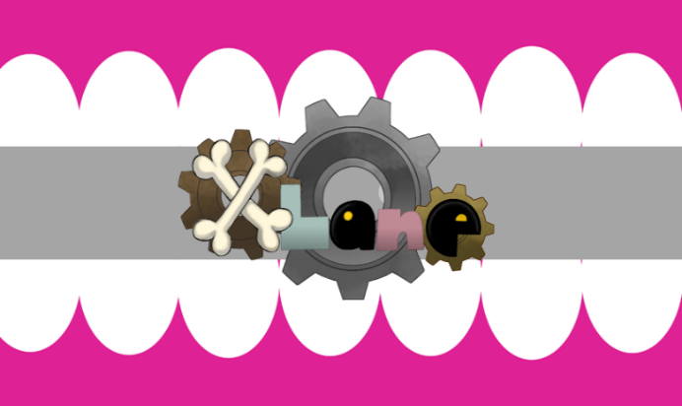 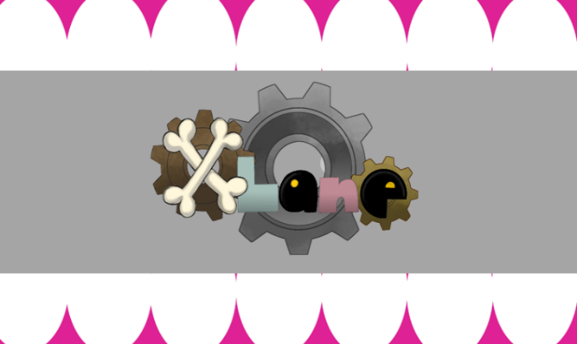 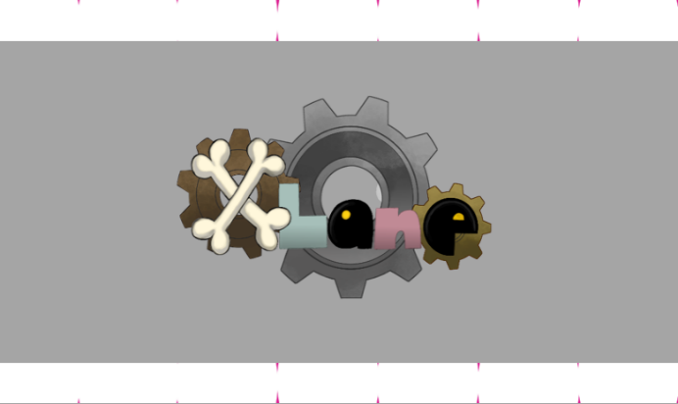 食われたことを印象付けるアニメーション

何かキーが押されたら、
Press Any Keyの文字が
瞬時に消える
 | 使用シーンイメージ
 | 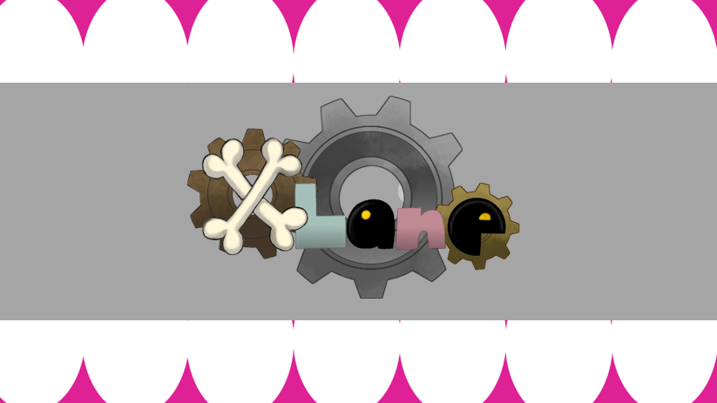 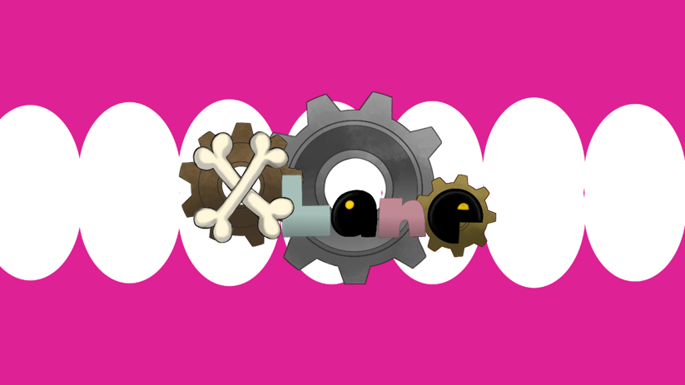

PressAnyKeyの文字が消えたら
ゆっくり口が閉じ始める

0.6秒後、左図のようになる
上歯茎(0.0, -340)
下歯茎(0.0, 880)

一度口を開き、
0.7秒後、左図のようになる

その後、0.2秒で
完全に閉じる



0.1秒でフェードアウト

 | 演出④ ステージセレクト画面からタイトル画面への遷移演出

 | 概要 |  |  |  |  |  | 再生時間(要調整) | 備考
 | ステセレシーンからシーン切り替え後、タイトル表示までの演出 |  |  |  |  |  |  | 演出①と同じ

 | 使用シーンイメージ

